Ej4
 |  |  |  |  |  |  |  |  |  |  |  |  | Resultados

1 | 1 | 1 | 2 | 1 |  | 1 | 1 | 1 | 1 | 2
1 | -1 | 1 | -4 | 2 |  | 1 | -1 | 1 | 2 | -4
2 | 1 | -1 | 1 | 1 |  | 2 | 1 | -1 | 1 | 1 | Inicial | -21 |  | 1 | 1 | 1 | 1 | 2 | 2
-2 | 3 | 4 | 4 | -5 |  | -2 | 3 | 4 | -5 | 4 | Ej1 | 63 | -3 | 1 | -1 | 1 | 2 | -4 | -4
 |  |  |  |  |  |  |  |  |  |  | Ej2 | -84 | 4 | 2 | 1 | -1 | 1 | 1 | 1
 |  |  |  |  |  |  |  |  |  |  | Ej3 | 21 | -1 | -2 | 3 | 4 | -5 | 4 | 4
-1 | 1 | -4 |  | 4 | 12 |  |  |  |  | Ejercicios | Ej4 | -42 | 2
1 | -1 | 1 |  | -16 | -4
3 | 4 | 4 |  | 3 | 4
-1 | 1 | -4 |  | -9 | 12 | -21
1 | -1 | 1

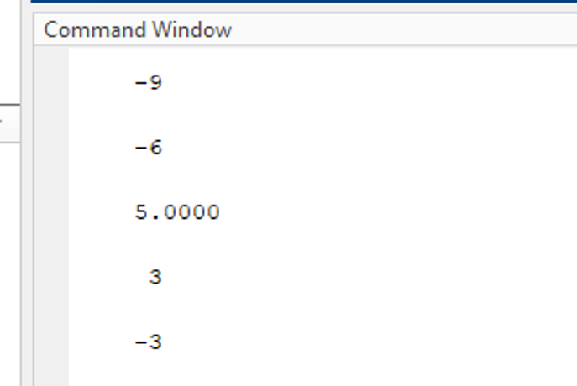
 |  |  |  |  |  |  |  |  |  | Cramer 4x4
1 | 1 | 1 | 2 | 1
1 | -1 | 1 | -4 | 2
2 | 1 | -1 | 1 | 1
-2 | 3 | 4 | 4 | -5

1 | 1 | -4 |  | -4 | -8
2 | -1 | 1 |  | -32 | 4
-2 | 4 | 4 |  | -2 | 8
1 | 1 | -4 |  | -38 | 4 | -42
2 | -1 | 1

1 | 1 | 1 | 2 | 1
1 | -1 | 1 | -4 | 2
2 | 1 | -1 | 1 | 1
-2 | 3 | 4 | 4 | -5

1 | -1 | -4 |  | 4 | 8
2 | 1 | 1 |  | -24 | 3
-2 | 3 | 4 |  | 2 | -8
1 | -1 | -4 |  | -18 | 3 | -21
2 | 1 | 1
1 | -1 | 1 | -1
1 | 1 | 1 | 2 | 1
1 | -1 | 1 | -4 | 2
2 | 1 | -1 | 1 | 1
-2 | 3 | 4 | 4 | -5

1 | -1 | 1 |  | 4 | -2
2 | 1 | -1 |  | 6 | -3
-2 | 3 | 4 |  | -2 | -8
1 | -1 | 1 |  | 8 | -13 | 21
2 | 1 | -1

1 | -21 | -21
-1 | -42 | 42
1 | -21 | -21
-2 | 21 | -42
 |  | -42

